Netty启动过程源码分析
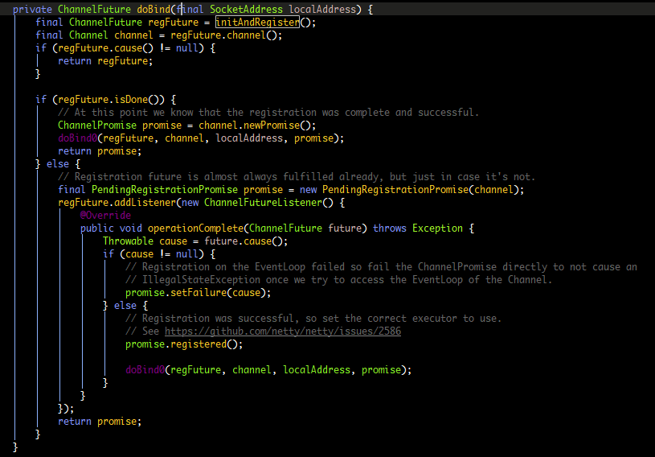
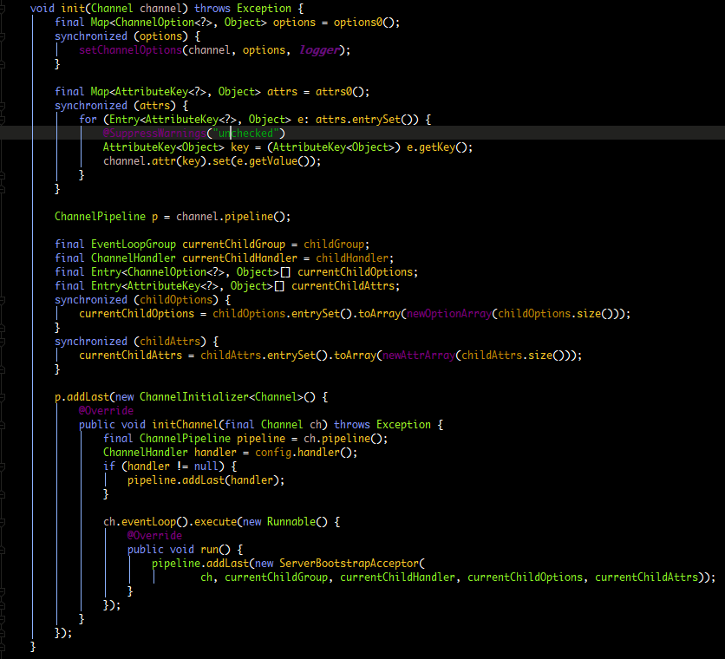
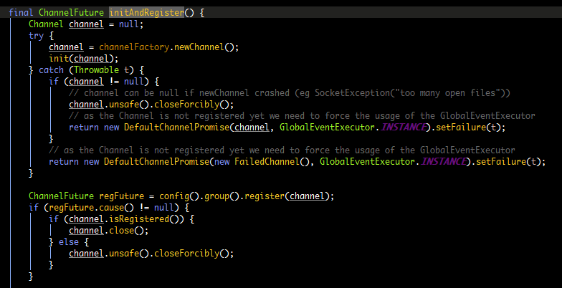

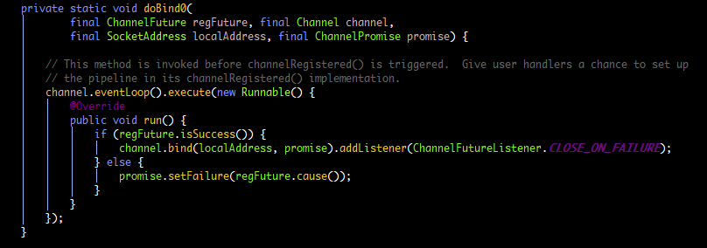

第一步 保存ChannelOptions
 | 保存ChannelAttrs

第二步 保存childOptions
 | 保存childAttrs

第三步 添加Handler(配置服务端的pipeline)

第四步 添加连接接入器ServerBootstrapAcceptor

Dubbo服务发现
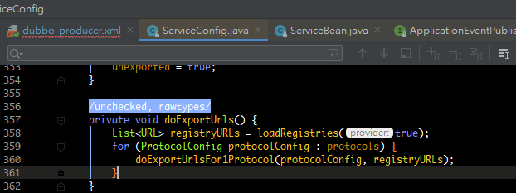
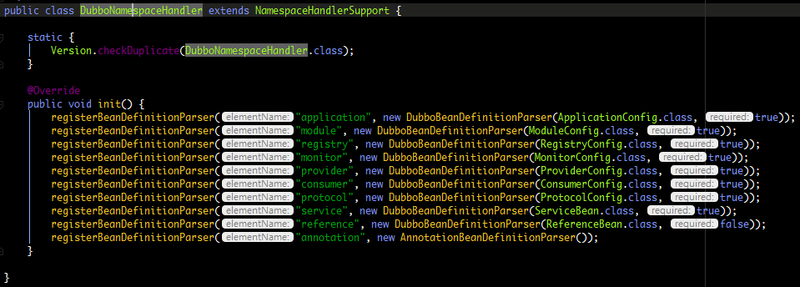
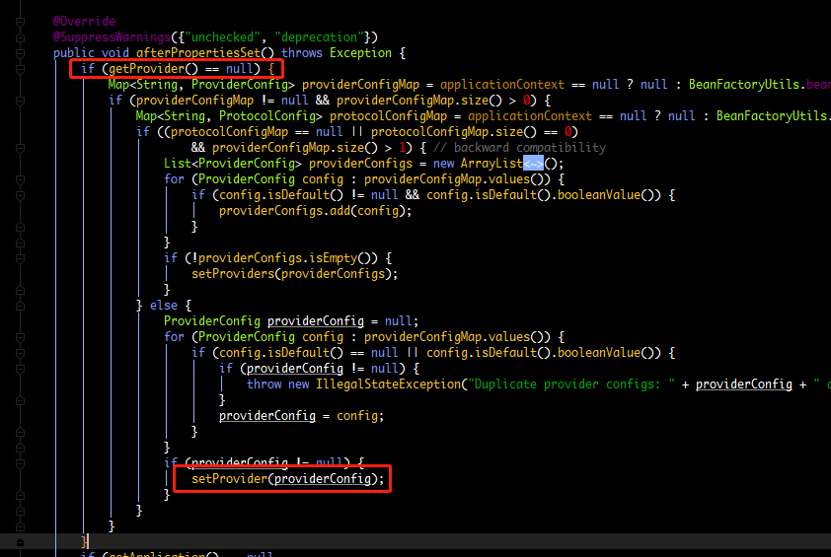
dubbo启动解析，加载配置信息原理 | afterPropertiesSet就是把spring配置文件中dubbo的标签内容保存起来。保存在ServiceBean里面。 | ServiceBean还实现了ApplicationListener<ContextRefreshedEvent>接口，叫应用的监听器。
 |  | 它监听的事件是ContextRefreshedEvent，当我们ioc容器整个刷新完成
 |  | 也就是ioc容器里面所有对象都创建完成以后来回调方法onApplicationEvent(ContextRefreshedEvent event)。
 |  | 然后调用export进行服务暴露
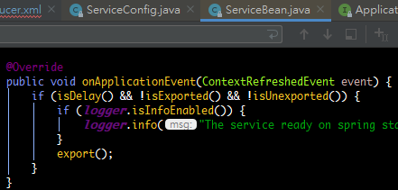
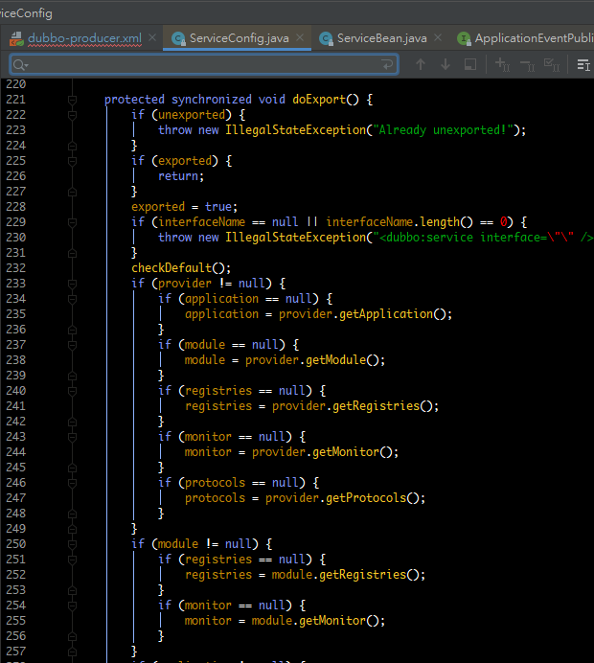

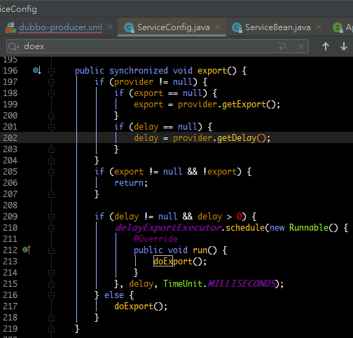

 |  |  | 执行暴露的URL地址

 |  |  | 加载注册中心的信息，读到注册中心的地址

